Sheet2
工装维修、维护费用
项目 | 单个工装价格 | 工装车总数量 | 年度维修比例 | 年度维修费用
喷漆 | 100.00 | 169 | 50% | 8450
更换脚轮 | 320.00 |  | 30% | 16224
防撞条更换 | 40 |  | 10% | 676
防护板维修、更换 | 200 |  | 20% | 6760
人工维护维修 | 200 |  | 按1人1天维修5辆工装 按照维修每日维修数量进行分摊 | 6760
合计(不含税） | 860.00 |  |  | 38870

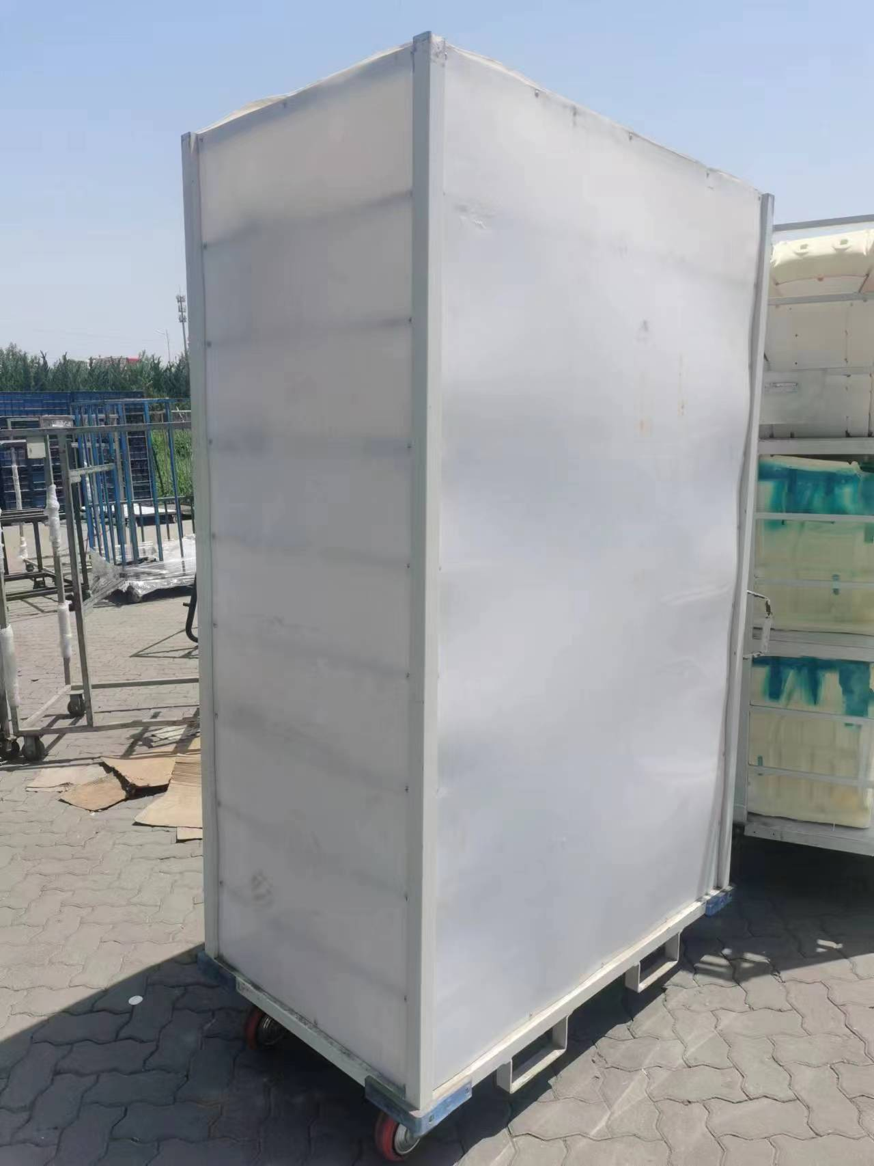 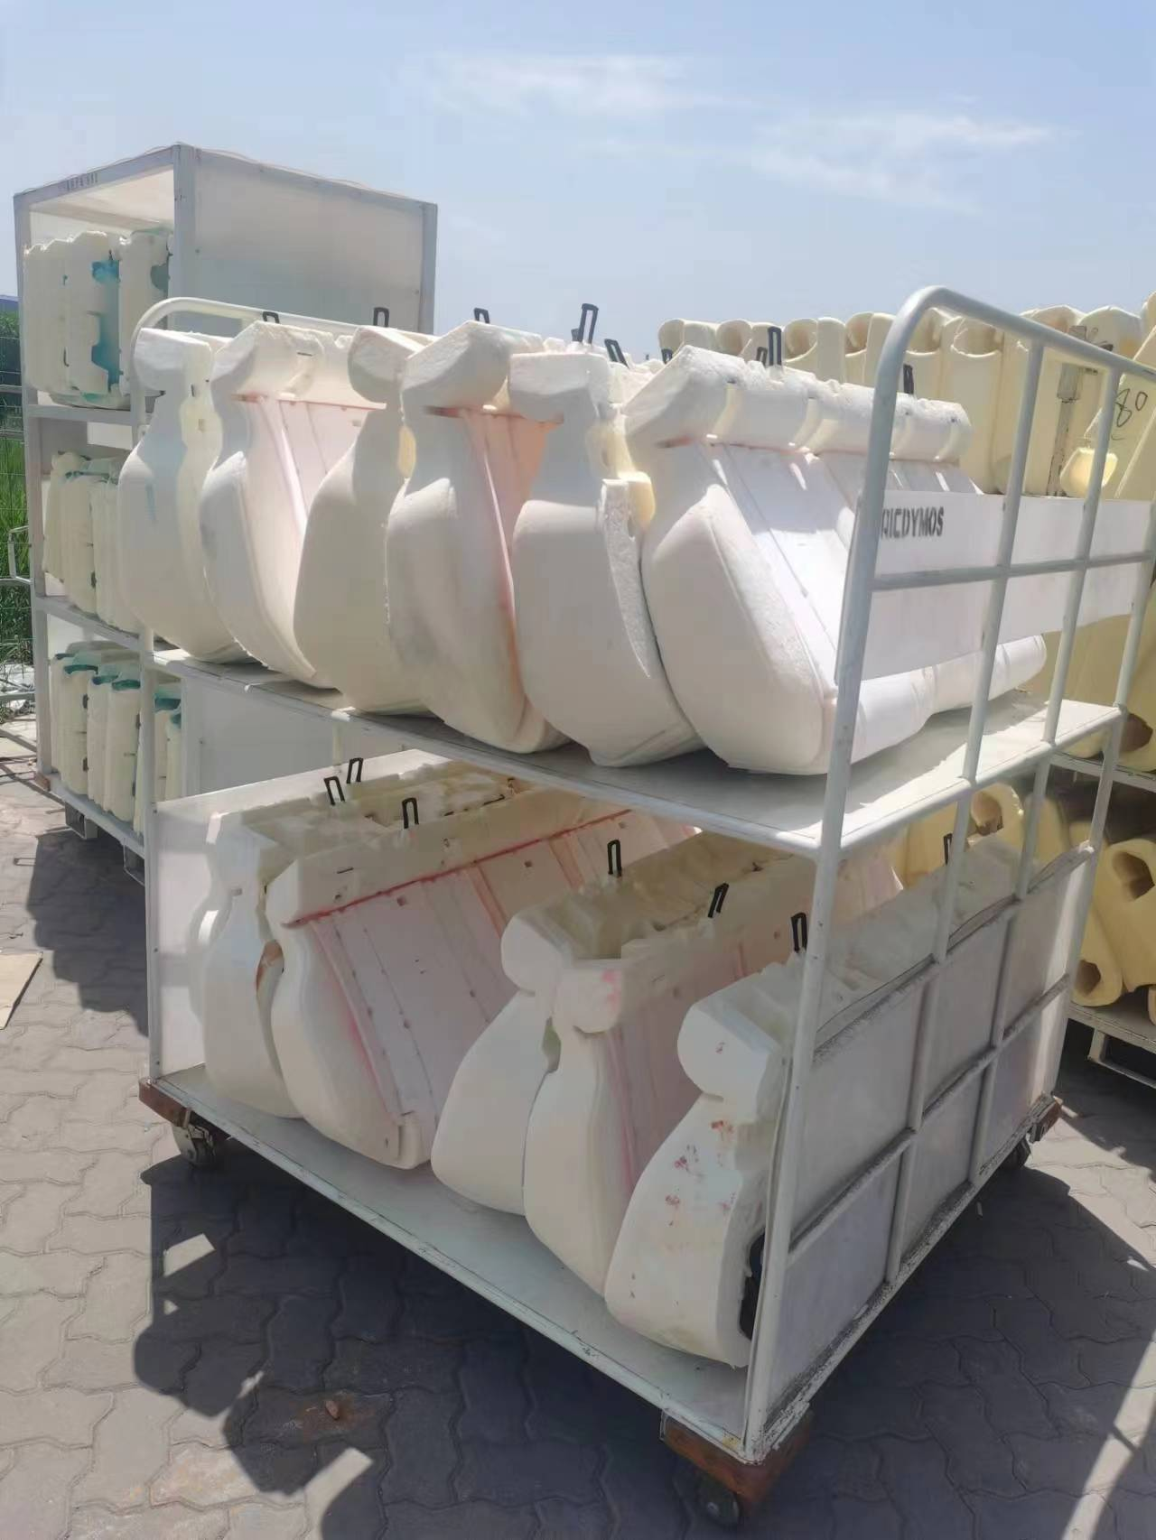 工装图片:

